Лист1
РАБОЧИЙ ТЕХНИЧЕСКИЙ ОТЧЕТ |  |  |  |  | НОМЕР: 2020 11 PT 014
 |  |  |  |  | ДАТА: 05.11.2020
Наименование предприятия |  |  |  | ООО "SITORA AVTO SAVDO"
Ф.И.О. составившего отчет |  |  |  | Нарзиев Равшан
Номер телефона с кодом города |  |  |  | 91 400 86 46
Модель |  |  | Идентификационный номер автомобиля |  | Пробег | Дата продажи
Нексия R3 |  |  | XWBTF69V1LA088878 |  | 4098 | 2020-06-30
Обстоятельства при которых обнаружена проблема |  |  |  | Описание проблемы
 |  |  |  | Mijoz mashinasining moy oqishidan va rulni chap va o'ng tomonga burganda nosoz shovqin chiqishidan shikiyat qilib keldi.
А. |  | Автомобиль стоял, двигатель не работал
В. | Автомобиль находился в движении: |  |  | Информация относительно проблемы (Приложить чертеж или фотграфию неисправности)
 |  | При торможении
 |  | При переходе от ускорения к накату
 |  | При переключение на задний ход |  | 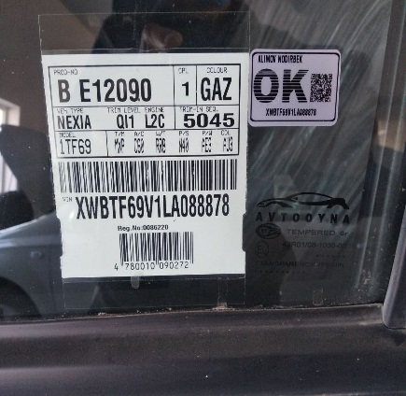 | 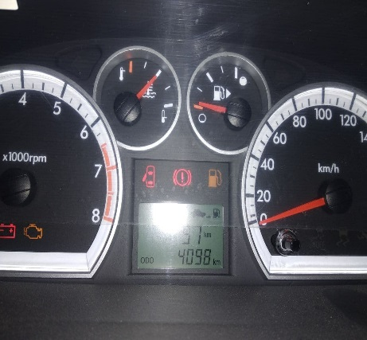
 |  | При повороте
 |  | При ускорении
 |  | При замедлении
 |  | При ______ оборотах в минут
 |  | При любой скорости
 |  | На неровной дороге
 |  | На _____ передаче
С. | При использовании:
 |  | Тормозов |  | 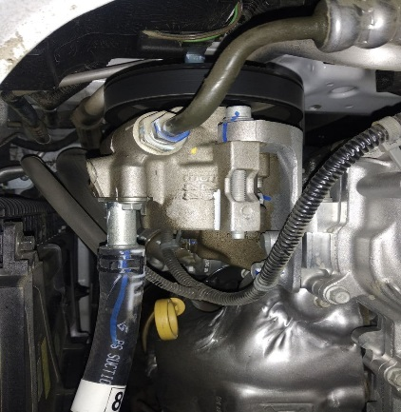 | 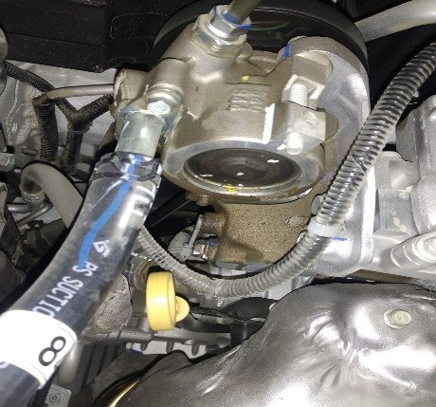
 |  | При повороте руля
 |  | При выключении сцепления
 |  | Обогревателя / кондиционера
 |  | При работе стеклоочистит / омывателя
 |  | При включении радио / CD проигрыват
 |  | Обогревателя заднего стекла
 |  | Прочее
D. | При работе двигателя:
 |  | При запуске |  | 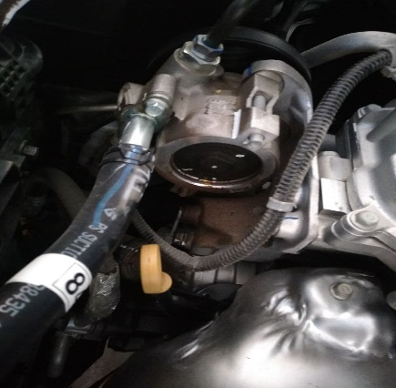 | 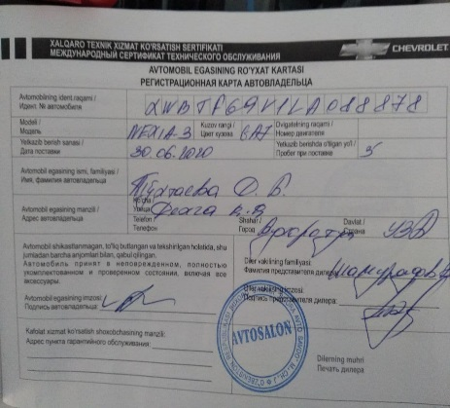
 |  | При прогреве
 |  | На холотом ходу
 |  | При горячем двигателе
E. | Возникает:
 |  | При ускорении
 |  | При высоких оборотах двигателя
 |  | При большой скорости
 |  | При большой загрузке багажника
F. | Когда случается по времени: |  |  | Информация о проблемной детали
 |  | Всегда |  | Номер детали по каталогу: | 94538440
 |  | Иногда |  | Наименование детали: | насос в сборе гидропровода
 |  | После _____ км движения |  | Название поставщика: | GM
 |  | После _____ минут езды |  | LOT № детали:
Действия инженера по гарантии дилерского предприятия |  |  |  | Biz ushbu mashinani ustalar bilan tekshirib ko'rganimizda gidravlika nasosidan moy sizib chiqganligi aniqlandi. Gur moyi kamayib qolgan va shuni xisobiga rulni o'ng va chap tomonga burganda nosoz shovqin chiqishi aniqlandi. Ushbu mijozga gur moyi dalifka qilindi va gur nososi siklatimizda tugap qolgani sabab buyurtma olib qo'yildi.

Ответственный Отдел по принятию мер и исследованию проблемы

 |  |  |  | (заполняется со стороны Отдела Гарантии качества АО "GM Uzbekistan")

